Tabelle1
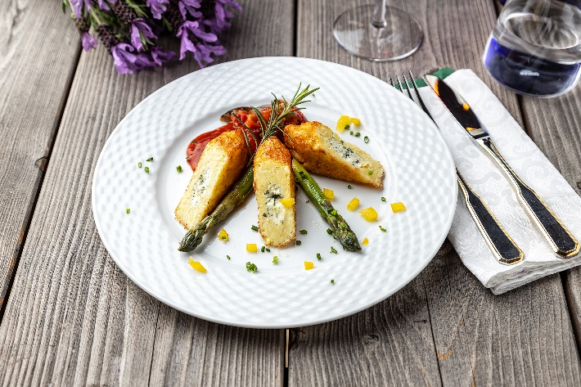
Kartoffelroulade Hausfrauenart mit Tomatenletscho
Rezeptur / Vor- u. Nachkalkulation

Anzahl Portionen | 10 |  | Graue Felder können bearbeitet werden!

Artikel | Menge pro Port. in kg/l | Menge pro Anzahl Port. | Preis je kg/l/Stk. | Betrag gesamt | Verbrauch tatsächlich | Betrag tatsächlich
Burgis Kloßteig | 0.075 | 0.750 |  | - € |  | - €
Burgis Reibekuchenteig | 0.075 | 0.750 |  | - € |  | - €
Vollei | 0.050 | 0.500 |  | - € |  | - €
Frischkäse | 0.020 | 0.200 |  | - € |  | - €
Zwiebel | 0.010 | 0.100 |  | - € |  | - € | ZUBEREITUNG
Knoblauch | 0.001 | 0.010 |  | - € |  | - €
Tomaten geschält, gewürfelt | 0.030 | 0.300 |  | - € |  | - € | Burgis Kloßteig und Burgis Reibekuchenteig mit dem Vollei mischen. Den Teig ca. 0,5 cm dick auf Backpapier oder Alufolie streichen. Eine dünne Schicht Frischkäse auf die Masse streichen und mit den frischen Kräutern bestreuen. Die Masse einrollen, mit Öl einpinseln und im vorgeheizten Backofen bei 220°C für ca. 30 Minuten backen. In der Zwischenzeit die Zwiebeln grob schneiden, den Knoblauch fein hacken und beides in Olivenöl glasig andünsten. Mit den Tomatenwürfeln ablöschen, leicht einkochen lassen und mit Salz, Pfeffer und Kräutern nach Wahl würzen. Die grünen Spargelspitzen in Butter und Zucker glasieren. Die fertigen Rouladen schräg anschneiden und zusammen mit dem Tomatenletscho und dem glasierten Spargel servieren.
grüner Spargel | 0.025 | 0.250 |  | - € |  | - €
Kräuter frisch | 0.020 | 0.200 |  | - € |  | - €
 |  | 0.000 |  | - € |  | - €
 |  | 0.000 |  | - € |  | - €
 |  | 0.000 |  | - € |  | - €
 |  | 0.000 |  | - € |  | - €
 |  | 0.000 |  | - € |  | - €
 |  | 0.000 |  | - € |  | - €
 |  | 0.000 |  | - € |  | - €
 |  | 0.000 |  | - € |  | - €
Gewürze | 0.002 | 0.020 |  | - € |  | - €
Salz, Pfeffer, Muskat | 0.000 | 0.000 |  | - € |  | - €
Öl, Butter, Divers | 0.010 | 0.100 |  | - € |  | - €
Betrag gesamt |  |  |  | - €
Betrag tatsächlich gesamt |  |  |  |  |  | - €
WE. Pro Pers. Kalkuliert |  |  |  | - €
plus Sicherheit in % | 6 |  |  | - €
WE.pro Pers. Gesamt |  |  |  | - €
WE.pro Pers. Tatsächlich |  |  |  |  |  | - €
plus Aufschlag in % | 320 | - € |  | - € | WE. In % | #DIV/0!
plus MwSt. in % | 19 | - € |  | - €
Verkaufspreis

